Tabelle1
Abgestufte Hygienempfehlungen für Einrichtungen im Fachbereich Physikalische Medizin (PMR) und allgemeiner Rehabilitation im Rahmen der COVID-19 Pandemie
Stand :04.05.2021
Anm : Die Empfehlungen beziehen sich auf den derzeitigen Stand der Ausbreitung und des Wissens. Bei Änderung der epidemiologischen Lage, den Empfehlungen von Bundesministerium für SGPK oder Ärztekammer bzw. des Wissenstandes kann eine Aktualisierung kurzfristig erforderlich sein

Die üblichen SOPs und Hygienevorschriften für Arbeitsplatz (Therapieliegen, Therapiegerätschaften etc.) sind weiter aufrecht und strikt einzuhalten (siehe Hygieneplan der Einrichtung).
Die vorliegenden Empfehlungen legen einen Rahmen für an die jeweiligen Verhältnisse der Einrichtung anzupassende Entscheidungen fest und beschreiben einen Mindeststandard, den einzuhalten empfohlen wird. Auf Grund der Heterogenität der Einrichtungen (z.B. Größe, räumliche und bauliche Gegebenheiten, Infrastruktur) obliegt es der Ärztlichen Leitung in Abstimmung mit dem*der hygienebeauftragten Ärzt*in / Fachkraft der Einrichtungen unter Einhaltung der Mindeststandards für sie optimale Lösungen zu entwickeln und in Form von allfälligen Durchführungsrichtlinien festzuschreiben.

Ziele dieser Empfehlungen sind:
1. Die Sicherheit für Patient*innen und Mitarbeiter*innen sicherzustellen,
2. einen Ausbruch eines COVID-19 Infektionsclusters in der Gesundheitseinrichtung zu vermeiden und
3. dadurch bedingte Betriebseinschränkungen zu verhindern

Geltungsbereich
Diese Empfehlungen gelten für den Fachbereich Physikalische Medizin und allgemeine Rehabilitation (Facharztordinationen, selbstständige Ambulatorien).

Allgemeine Grundsätze, gültig für alle Stufen
Patient*innen, bei denen der Verdacht auf eine COVID-19 Erkrankung besteht (Kriterien gemäß Gesundheitsministerium) werden in ambulanten Einheiten für PMR nicht behandelt. Patient*innen, bei denen der Verdacht auf eine COVID-19 Erkrankung nicht besteht (Kriterien gemäß Gesundheitsministerium) werden in Einheiten für PMR behandelt, sofern die nachfolgenden speziellen Schutzmaßnahmen sichergestellt sind. Es erfolgt eine Befragung des*der Patient*in beim Betreten der medizinischen Einrichtung.
Der*die Patient*in sollte grundsätzlich nur nach Voranmeldung und Terminvergabe die Einrichtung aufsuchen. Bei Eintritt in die Einrichtung müssen die Patient*innen auf das Vorliegen eines Termins überprüft werden.
Bei Ankunft wird der*die Patient*in angehalten, eine sofortige Händedesinfektion mit vor Ort aufgestellten Desinfektionsmittelspendern durchzuführen und sich über aktuelle Sicherheitshinweise zu informieren (Hinweis durch Aushang).
Ein Hinweis auf gründliche Händereinigung oder Händedesinfektion ist vorzunehmen (Desinfektionsmittelspender mit entsprechenden Hinweisschildern).
Von den Mitarbeiter*innen wird laufend der korrekte Sitz der FFP2 Maske der Patient*innen visuell überprüft

Eine Hygieneschulung der Mitarbeiter*innen über folgende Sicherheitsmaßnahmen ist nachweislich vorzunehmen:
Durchführung der korrekten Händehygiene (Händewaschen mit Wasser und Seife, Händedesinfektion)
Verwendung der adäquaten persönlichen Schutzausrüstung
Korrekte Verwendung von Gesichtsmaske/ggf. Gesichtsvisier/Schutzbrille (Anlegen, Abnehmen, Tragen) und sonstiger Schutzausrüstung
Zeitpunkt zum Wechsel der jeweilig verwendeten Maske, ggf Reinigung/Desinfektion Gesichtsvisier/Schutzbrille und sonstiger Schutzausrüstung
Korrektes Verwenden von Handschuhen (Anlegen, Ablegen, Tragen)
Empfehlungen zum Umgang mit COVID-19-positiv-getesteten, Verdachtsfällen, Kontaktpersonen I oder II
Nutzung von Personalraum und Garderobe
Abgestufte Empfehlungen
Anm : ab Stufe 2 aufwärts sind die Felder nur befüllt, wenn die Empfehlung über die vorangegangene Stufe hinausgeht
Bezüglich der Schutzausrüstung von Patient*innen und Mitarbeiter*innen wird empfohlen, den Bestimmungen der jeweils aktuellen COVID-19-Schutzmassnahmenverordnung b.z.w. darüber hinaus den jeweils aktuellen Festlegungen des Bundesministeriums für Soziales, Gesundheit , Pflege und Konsumentenschutz zur Behördlichen Vorgangsweise bei SARS CoV-2 Kontaktpersonen: Kontaktpersonennachverfolgung : Vorgehen für Gesundheits- und Pflegepersonal/ Geschützer Kontakt mit einem COVID-19-Fall unter Einhaltung adäquater Schutzausrüstung oder einem sinngemässen Nachfolgedokument im jeweils gültigen Stand zu folgen, da sonst bei Kontakt mit einem SARS-CoV-2 Fall eine Einstufung der Teammitglieder als Kontaktperson zu erwarten ist. Dies gilt sowohl für die Patient*innen als auch für die Teammitglieder. Patient*innen, die nur ein Gesichtvisier oder MNS tragen, sind wie Patient*innen ohne Mindestschutzausrüstung zu behandeln. Der Aufenthalt dieser Patient*innen in Wartebereichen ist so kurz wie möglich zu halten. Befindet sich der*die Patient*in bei einer Anwendung in Bauchlage, kann der*die Patient*in für die Dauer der Behandlung die FFP2 Maske abnehmen, da kein Kontakt von Angesicht zu Angesicht mit dem Personal erfolgt. Bezüglich der Testungen von Personen sind die jeweils gültigen gesetzlichen Bestimmungen einzuhalten.
 | Stufe 1: Normalbetrieb mit Hygienevorkehrungen | Stufe 2 : Normalbetrieb mit verstärkten Hygienebestimmungen | Stufe 3 : Betrieb mit erhöhten Schutzmaßnahmen | Stufe 4 : Notbetrieb mit Überbrückungsangeboten
Patient*innen zueinander oder zu Personal bei Eintritt und Aufenthalt Warte- und Allgemeinbereich, Umkleidebereich (außer zum Personal bei Behandlungen oder Untersuchungen mit direktem Patient*innenkontakt) | Mindestabstand 1 m (soferne gesetzlich zulässig) | siehe Stufe 1 | Mindestabstand 2 m | siehe Stufe 3
Mitarbeiter*innen der Rezeption | Ist der*die Mitarbeiter*in durch eine Plexiglasscheibe geschützt, muss diese*r während dieser Zeit keine Maske tragen, wenn der Abstand zu anderen Mitarbeiter*innen an der Rezeption größer als 2m oder eine Plexiglastrennwand zwischen den Mitarbeiter*innen vorhanden ist. Einmalhandschuhe sind freiwillig. Alle weiteren Schutzkleidungen wie Hauben, Einmalschürzen etc. sind optional.
Lüftung Warteräume, Lüftung Therapie- und Untersuchungsräume | Kontinuierliche mechanische Zuluft- und Entlüftung (Lüftungsanlage entsprechend geltendem technischem österreichischen Standard) oder regelmäßige Lüftung, vorzugsweise Querlüftung, mindestens vor Betriebsbeginn, je Stunde 5 min und nach Betriebsende. | siehe Stufe 1 | Kontinuierliche mechanische Zuluft- und Entlüftung (Lüftungsanlage entsprechend geltendem technischem österreichischen Standard) oder regelmäßige Lüftung, vorzugsweise Querlüftung, mindestens vor Betriebsbeginn, je halbe Stunde 5 min und nach Betriebsende. | siehe Stufe 3
Angewandte bzw. verabreichte Therapieformen | Es werden alle physikalischen Therapiemaßnahmen wie z.B. Packungen, Elektrotherapien, Massagen, Ultraschall, sowie Einzel-Bewegungstherapien durchgeführt. Empfehlungen für Gruppen-Bewegungstherapien siehe dort. | siehe Stufe 1 | siehe Stufe 1 | Es sollen nur Behandlungen, die nicht einen Patient*innenkontakt von Angesicht zu Angesicht von > 15 min kumulativ unter 1m Abstand nach sich ziehen, durchgeführt werden. (Kontaktzeit Patient*in/Therapeut*in- Zeit, in denen Patient*in alleine am Behandlungsplatz ist oder der Abstand > 1m ist, zählt nicht zur Kontaktzeit)
Durchgeführte ärztliche Untersuchungen | Es können alle ärztlichen Untersuchungen (unter Beachtung der Fachbeschränkung) in Präsenz durchgeführt werden | siehe Stufe 1 | siehe Stufe 1 | Wenn möglich, insbesonders für Risikogruppen, telemedizinsche Konsultation
Unterwassertherapie | wird durchgeführt | siehe Stufe 1 | siehe Stufe 1 | Keine Durchführung von Unterwassertherapien
Gruppentherapien | Werden durchgeführt. Mindestabstand(s.o) 1m sicherstellen. | siehe Stufe 1 | Beschränkung der Größe der Gruppentherapie sodass bei körperlicher Anstrengung ein Mindestabstand von 2m (bei nicht anstrengender Tätigkeit, z.B. Entspannungsgruppe 1,5 m) sichergestellt ist und bei geöffnetem Fenster geübt wird b.z.w. ein erhöhter Luftwechsel durch mechanische Be/Entlüftung sichergestellt ist. | siehe Stufe 3
Mindestabstand zwischen Patient*innen im Therapiebereich | Der Mindestabstand darf nur unterschritten werden, wenn eine Trennung zwischen den Patient*innen gewährleistet ist: z.B. Trennwand oder Vorhänge zwischen den Therapieplätzen | siehe Stufe 1 | siehe Stufe 1 | siehe Stufe 1
Reinigung und Desinfektion der Geräte und Liegen | gemäß dem aktuellen Hygieneplan der Einrichtung | siehe Stufe 1 | siehe Stufe 1 | siehe Stufe 1
Reinigung und Desinfektion der Geräte bei der medizinischen Trainingstherapie | Es wird empfohlen, dass die Kontaktstellen an den Geräten, etc. nach jedem*jeder Patient*in von diesem zu desinfizieren sind | siehe Stufe 1 | siehe Stufe 1 | siehe Stufe 1

Allgemeine Hinweise
Die Maske ist von den Patient*innen selbst mitzubringen, eine Information der Patient*innen darüber hat bei der Terminvereinbarung zu erfolgen.
Die Vorgabe des Mindestabstands zwischen Personen sollte, ausgenommen bei Behandlungen, soweit wie möglich eingehalten werden. Dies bezieht sich im Besonderen auf den Warte- und Allgemeinbereich. Um Abstände in Allgemeinbereichen sicherzustellen sind geeignete Maßnahmen zu treffen (z.B. durch Hilfsmarkierungen am Boden) und bei den Sitzgelegenheiten der entsprechende Abstand sicherzustellen.
Im Umkleidebereich für Patient*innen ist sicherzustellen, dass der Mindestabstand eingehalten wird (z.B. durch HINWEIS auf der Tür).
Die Therapieeinteilung ist so vorzunehmen, dass nur eine begrenzte Anzahl von Patient*innen sich gleichzeitig im Wartebereich aufhalten
An der Rezeption sind mobile oder fixe Glas-/Plexiglasabtrennungen zu errichten bzw. die Mitarbeiter*innen durch einen gleichwertigen Schutz auszustatten
Auf Wunsch können die Therapeut*innen eine höherwertige als die empfohlene persönliche Schutzausrüstung erhalten.
Hinweis bezüglich Wertigkeit von Masken (in ansteigender Reihenfolge : Mund-Nasenschutz/medizinischer Mund-Nasenschutz /FFP1-Maske/FFP2-Maske/FFP3-Maske
(Anmerkung: Ein Gesichtsvisier ist bezüglich Verhinderung von Tröpfchen als Quelle einer COVID-19 Infektion einem Mund-Nasen-Schutz (MNS) b.z.w. einer Schutzmaske nicht gleichzusetzen)
Außer bei der Inhalationsbehandlung liegen in der PMR mit keine aerosolgenerierenden Prozesse vor.
Bezüglich der Testungen von Personen sind die jeweils gültigen Gesetzlichen Bestimmungen einzuhalten.
Abbildung 1
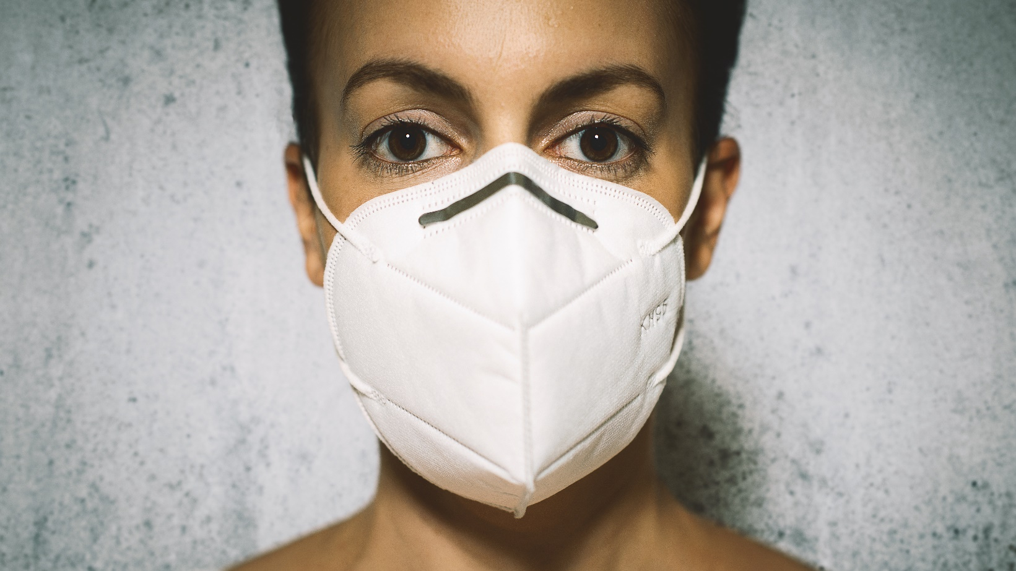

Credit: Shutterstock

Redaktion :
Dr. Friedrich Hartl
Facharzt für Physikalische Medizin und Allgemeine Rehabilitation
Bundessprecher PMR der Österreichischen Ärztekammer
Weihburggasse 10-12
1100 Wien

Univ.-Doz. Dr. Martin Nuhr, MSc.
Facharzt für Physikalische Medizin und Allgemeine Rehabilitation
Dr. Nuhr-Platz 1
3541 Senftenberg

Univ. Prof. Dr. Günther Wiesinger
Facharzt für Physikalische Medizin und Allgemeine Rehabilitation
Untere Augartenstrasse 40
1020 Wien

Erstellt auf Basis der Expertise von :
Dr. Galateja Jordakieva, PhD
Fachärztin für Arbeitsmedizin und die Leiterin der Spezialambulanz
für Arbeitsmedizin an der Univ. Klinik für Physikalische Medizin,
Rehabilitation und Arbeitsmedizin.
Medizinische Universität Wien
Währinger Gürtel 18-20
1090 Wien

Univ.Dozent Dr. Friedrich Stauffer
Facharzt für klinische Mikrobiologie und Hygiene
Zusatzgebiet Infektiologie u. Tropenmedizin
Hietzinger Hauptstr. 129-133/2/4
1130 Wien

Freigegeben :
Ärztekammer für Wien
Weihburggasse 10-12
1010 Wien

